Sheet2
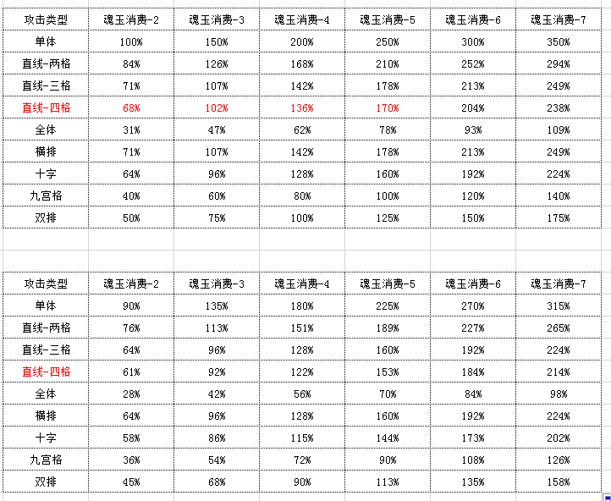
10-20级
攻击类型 | 魂玉消费-2 | 魂玉消费-3 | 魂玉消费-4 | 魂玉消费-5 | 魂玉消费-6 | 魂玉消费-7
单体 | 100% | 150% | 200% | 250% | 300% | 350%
直线-两格 | 84% | 126% | 168% | 210% | 252% | 294%
直线-三格 | 71% | 107% | 142% | 178% | 213% | 249%
直线-四格 | 68% | 102% | 136% | 170% | 204% | 238%
全体 | 31% | 47% | 62% | 78% | 93% | 109%
横排 | 71% | 107% | 142% | 178% | 213% | 249%
十字 | 64% | 96% | 128% | 160% | 192% | 224%
九宫格 | 40% | 60% | 80% | 100% | 120% | 140%
双排 | 50% | 75% | 100% | 125% | 150% | 175%

1-10级
攻击类型 | 魂玉消费-2 | 魂玉消费-3 | 魂玉消费-4 | 魂玉消费-5 | 魂玉消费-6 | 魂玉消费-7
单体 | 90% | 135% | 180% | 225% | 270% | 315%
直线-两格 | 76% | 113% | 151% | 189% | 227% | 265%
直线-三格 | 64% | 96% | 128% | 160% | 192% | 224%
直线-四格 | 61% | 92% | 122% | 153% | 184% | 214%
全体 | 28% | 42% | 56% | 70% | 84% | 98%
横排 | 64% | 96% | 128% | 160% | 192% | 224%
十字 | 58% | 86% | 115% | 144% | 173% | 202%
九宫格 | 36% | 54% | 72% | 90% | 108% | 126%
双排 | 45% | 68% | 90% | 113% | 135% | 158%

基础攻击加成
攻击类型 | 魂玉消费-2 | 魂玉消费-3 | 魂玉消费-4 | 魂玉消费-5 | 魂玉消费-6 | 魂玉消费-7
单体 | 15 | 23 | 30 | 38 | 68 | 105
直线-两格 | 13 | 19 | 25 | 32 | 57 | 88
直线-三格 | 11 | 16 | 21 | 27 | 48 | 75
直线-四格 | 10 | 15 | 20 | 26 | 46 | 71
全体 | 5 | 7 | 9 | 12 | 21 | 33
横排 | 11 | 16 | 21 | 27 | 48 | 75
十字 | 10 | 14 | 19 | 24 | 43 | 67
九宫格 | 6 | 9 | 12 | 15 | 27 | 42
双排 | 8 | 11 | 15 | 19 | 34 | 53

